様式2
 |  |  |  |  |  |  |  |  |  | 様式2 |  |  |  |  |  |  |  |  |  |  |  |  |  |  | 様式2 記入例
土砂災害 |  |  |  |  |  |  |  |  |  |  |  | 土砂災害
必要に応じて加除してください。
4 防災体制 |  |  |  |  |  |  |  |  |  |  |  | 4 防災体制

【防災体制確立時の組織構成と役割分担】 |  |  |  |  |  |  |  |  |  |  |  | 【防災体制確立時の組織構成と役割分担】
レベル |  | 統括指揮者 ※全体を指揮 |  |  | 情報連絡班 ※情報収集や伝達 |  | 避難誘導班 ※利用者の避難支援 |  | 装備品等準備班 ※設備や装備品等の点検・準備 |  |  | レベル |  | 統括指揮者 ※全体を指揮 |  |  | 情報連絡班 ※情報収集や伝達 |  |  | 避難誘導班 ※利用者の避難支援 |  |  | 装備品等準備班 ※設備や装備品等の点検・準備

 |  | 責任者 |  |  | 責任者 |  | 責任者 |  | 責任者 |  |  |  |  | 責任者 | ○○ |  | 責任者 | ○○ |  | 責任者 | ○○ |  | 責任者 | ○○
警戒レベル 1 ↓ 災害への心構えを高める段階 |  | 人数 |  | 名 | 人数 | 名 | 人数 | 名 | 人数 |  | 名 | 警戒レベル 1 ↓ 災害への心構えを高める段階 |  | 人数 | 1 | 名 | 人数 | 1 | 名 | 人数 |  | 名 | 人数 |  |  | 名
 |  | ・状況把握、指揮 ・体制確立の判断 ・事前休業の判断 |  |  | ・防災気象情報等の収集 ・施設職員への情報伝達 |  | ・(避難誘導体制の確認) ・(避難ルートの確認) |  | ・(避難に必要な設備や装備品、備蓄品、避難先への持ち出し品等を点検し準備) |  |  |  |  | ・状況把握、指揮 ・体制確立の判断 ・事前休業の判断 |  |  | ・防災気象情報等の収集 ・施設職員への情報伝達 |  |  | ・(避難誘導体制の確認) ・(避難ルートの確認) |  |  | ・(避難に必要な設備や装備品、備蓄品、避難先への持ち出し品等を点検し準備)

警戒レベル 2 ↓ 注意体制 |  | 人数 |  | 名 | 人数 | 名 | 人数 | 名 | 人数 |  | 名 | 警戒レベル 2 ↓ 注意体制 |  | 人数 | 1 | 名 | 人数 | 1 | 名 | 人数 | 10 | 名 | 人数 | 1 |  | 名
 |  | ・状況把握、指揮 ・施設職員等召集 ・(避難開始判断) |  |  | ・防災気象情報、避難情報、避難先情報等の収集 ・施設職員や避難支援協力者へ連絡 |  | ・避難誘導体制の確認 ・避難ルートの確認 ・(避難誘導開始) |  | ・避難に必要な設備や装備品、備蓄品、避難先への持ち出し品等を点検し準備 ・移動用車両の手配 |  |  |  |  | ・状況把握、指揮 ・施設職員等召集 ・(避難開始判断) |  |  | ・防災気象情報、避難情報、避難先情報等の収集 ・施設職員や避難支援協力者へ連絡 |  |  | ・避難誘導体制の確認 ・避難ルートの確認 ・(避難誘導開始) |  |  | ・避難に必要な設備や装備品、備蓄品、避難先への持ち出し品等を点検し準備 ・移動用車両の手配

警戒レベル 3 ↓ 警戒体制 |  | 人数 |  | 名 | 人数 | 名 | 人数 | 名 | 人数 |  | 名 | 警戒レベル 3 ↓ 警戒体制 |  | 人数 | 1 | 名 | 人数 | 1 | 名 | 人数 | 15 | 名 | 人数 | 2 |  | 名
 |  | ・状況把握、指揮 ・避難開始判断 |  |  | ・防災気象情報、避難情報等の収集 ・利用者家族等への連絡 ・市への連絡 |  | ・避難誘導開始 |  | ・要配慮者等の装備品の装着 ・移動用車両の確保 ・避難先への持ち出し品等を運搬 |  |  |  |  | ・状況把握、指揮 ・避難開始判断 |  |  | ・防災気象情報、避難情報等の収集 ・利用者家族等への連絡 ・市への連絡 |  |  | ・避難誘導開始 |  |  | ・要配慮者等の装備品の装着 ・移動用車両の確保 ・避難先への持ち出し品等を運搬

警戒レベル 4 ↓ 非常体制 |  | 人数 |  | 名 | 人数 | 名 | 人数 | 名 | 人数 |  | 名 | 警戒レベル 4 ↓ 非常体制 |  | 人数 | 1 | 名 | 人数 | 1 | 名 | 人数 | 16 | 名 | 人数 | 1 |  | 名
 |  | ・状況把握、指揮 ・避難先での利用者支援の監督 ・(緊急安全確保の判断) |  |  | ・市への連絡 ・施設職員への情報伝達 |  | ・避難完了の確認 ・避難先での利用者支援 ・(緊急安全確保の誘導) |  | ・避難先での持ち出し品等の管理 |  |  |  |  | ・状況把握、指揮 ・避難先での利用者支援の監督 ・(緊急安全確保の判断) |  |  | ・市への連絡 ・施設職員への情報伝達 |  |  | ・避難完了の確認 ・避難先での利用者支援 ・(緊急安全確保の誘導) |  |  | ・避難先での持ち出し品等の管理

警戒レベル1 ↓ 災害への心構えを高める段階 |  |  | ・警報級の可能性（大雨警報又は暴風警報）「中」又は「高」が発表された場合 ・台風の接近が予想されている場合 |  |  |  |  |  |  |  |  | 警戒レベル1 ↓ 災害への心構えを高める段階 |  |  | ・警報級の可能性（大雨警報又は暴風警報）「中」又は「高」が発表された場合 ・台風の接近が予想されている場合

警戒レベル2 ↓ 注意体制 |  |  | ・レベル2土砂災害注意報が発表された場合 |  |  |  |  |  |  |  |  | 警戒レベル2 ↓ 注意体制 |  |  | ・レベル2土砂災害注意報が発表された場合

警戒レベル3 ↓ 警戒体制 |  |  | ・高齢者等避難が発令された場合 ・レベル3土砂災害警報発表された場合 |  |  |  |  |  |  |  |  | 警戒レベル3 ↓ 警戒体制 |  |  | ・高齢者等避難が発令された場合 ・レベル3土砂災害警報発表された場合

警戒レベル4 ↓ 非常体制 |  |  | ・避難指示が発令された場合 ・レベル4土砂災害危険警報発表された場合 |  |  |  |  |  |  |  |  | 警戒レベル4 ↓ 非常体制 |  |  | ・避難指示が発令された場合 ・レベル4土砂災害危険警報発表された場合

 | ● 事前休業の判断について |  |  |  |  |  |  |  |  |  |  |  | ● 事前休業の判断について
 |  |  |  |  |  |  |  |  |  |  |  |  | 早期注意情報（警報級の可能性）の「中」又は「高」が発表されている場合や非常に強い台風の襲来が予想される場合、公共交通機関の計画的な運休が予定される場合、翌日の通所部門を臨時休業とする。又は午前8時の時点で、豊明市に以下のいずれかが発令されている場合は、通所部門を臨時休業とする。

 | 事前休業の判断基準となる防災気象情報等 |  |  |  |  |  |  |  |  |  |  |  | 事前休業の判断基準となる防災気象情報等
 |  |  |  |  |  |  |  |  |  |  |  |  | 高齢者等避難、暴風警報又は特別警報、レベル3土砂災害警報又はレベル4土砂災害危険警報

 | ※開業時間と利用者の通所にかかる時間も考慮して、休業の判断をする。 |  |  |  |  |  |  |  |  |  |  |  | ※開業時間と利用者の通所にかかる時間も考慮して、休業の判断をする。

 |  |  |  |  |  | 2 |  |  |  |  |  |  |  |  |  |  |  |  | 2

様式3
必要に応じて加除してください。
 |  |  |  |  |  |  |  |  |  | 様式3 |  |  |  |  |  |  |  |  |  |  | 様式3 記入例
5 情報収集・伝達 |  |  |  |  |  |  |  |  |  |  | 5 情報収集・伝達
（1）情報収集 |  |  |  |  |  |  |  |  |  |  | （1）情報収集
 | 収集する主な情報及び収集方法は、以下のとおりとする。 |  |  |  |  |  |  |  |  |  |  | 収集する主な情報及び収集方法は、以下のとおりとする。

 |  | 収集すべき情報 |  |  |  |  | 入手先 |  |  |  |  |  | 収集すべき情報 |  |  |  |  | 入手先
 | 共通の情報 | 【防災気象情報（気象庁）】 早期注意情報（警報級の可能性） |  |  |  |  | ・テレビ、ラジオ、気象庁HP ・防災アプリ、豊明市公式LINE等SNS |  |  |  |  | 共通の情報 | 【防災気象情報（気象庁）】 早期注意情報（警報級の可能性） |  |  |  |  | ・テレビ、ラジオ、気象庁HP ・防災アプリ、豊明市公式LINE等SNS

 |  | 【避難情報（市）】 ・警戒レベル3 高齢者等避難 ・警戒レベル4 避難指示 ・警戒レベル5 緊急安全確保 |  |  |  |  | ・テレビ、ラジオ ・豊明市のHP ・豊明市公式LINE等SNS ・緊急速報メール 等 |  |  |  |  |  | 【避難情報（市）】 ・警戒レベル3 高齢者等避難 ・警戒レベル4 避難指示 ・警戒レベル5 緊急安全確保 |  |  |  |  | ・テレビ、ラジオ ・豊明市のHP ・豊明市公式LINE等SNS ・緊急速報メール 等

 |  | 【避難所の開設状況（市）】 指定一般避難所や福祉避難所の開設状況 |  |  |  |  | ・テレビ、ラジオ ・豊明市のHP、豊明市公式LINE等SNS |  |  |  |  |  | 【避難所の開設状況（市）】 指定一般避難所や福祉避難所の開設状況 |  |  |  |  | ・テレビ、ラジオ ・豊明市のHP、豊明市公式LINE等SNS

 |  | 道路の通行止め情報 |  |  |  |  | ・日本道路交通情報センターのHP 等 |  |  |  |  |  | 道路の通行止め情報 |  |  |  |  | ・日本道路交通情報センターのHP 等
 | 土砂災害 | ・レベル2土砂災害注意報、レベル3土砂災害警報、レベル4土砂災害危険警報、レベル5土砂災害特別警報 ・土砂キキクル |  |  |  |  | ・テレビ、ラジオ、気象庁HP ・豊明市のHP、豊明市公式LINE等SNS |  |  |  |  | 土砂災害 | ・レベル2土砂災害注意報、レベル3土砂災害警報、レベル4土砂災害危険警報、レベル5土砂災害特別警報 ・土砂キキクル |  |  |  |  | ・テレビ、ラジオ、気象庁HP ・豊明市のHP、豊明市公式LINE等SNS

（2）情報伝達 |  |  |  |  |  |  |  |  |  |  | （2）情報伝達
警戒レベル |  |  | 対象情報 | 主な入手先 | 伝達内容 |  |  | 情報伝達の流れ |  |  | 警戒レベル |  |  | 対象情報 | 主な入手先 | 伝達内容 |  |  | 情報伝達の流れ
 |  |  |  |  |  |  |  | 発信者 | 情報伝達先 |  |  |  |  |  |  |  |  |  | 発信者 | 情報伝達先
警戒レベル 1 |  |  | 早期注意情報 | 気象庁HP等 | 大雨の警報級の可能性「高」が発表されました。災害への心構えを高める段階です。 |  |  | 情報連絡班 | 施設職員 |  | 警戒レベル 1 |  |  | 早期注意情報 | 気象庁HP等 | 大雨の警報級の可能性「高」が発表されました。災害への心構えを高める段階です。 |  |  | 情報連絡班 | 施設職員
 |  |  | 事前休業のお知らせ | 統括指揮者の判断を確認 | ○日は大雨が予想されるため、施設を休業します。 |  |  | 情報連絡班 | 利用者家族等 |  |  |  |  | 事前休業のお知らせ | 統括指揮者の判断を確認 | ○日は大雨が予想されるため、施設を休業します。 |  |  | 情報連絡班 | 利用者家族等
警戒レベル 2 |  |  | レベル2土砂災害注意報 | 気象庁HP等 | レベル2土砂災害注意報が発表されました。注意体制をとる段階です。 |  |  | 情報連絡班 | 施設職員 |  | 警戒レベル 2 |  |  | レベル2土砂災害注意報 | 気象庁HP等 | レベル2土砂災害注意報が発表されました。注意体制をとる段階です。 |  |  | 情報連絡班 | 施設職員
 |  |  | 職員への招集連絡 | 統括指揮者の判断を確認 | レベル2土砂災害注意報が発表されました。施設に参集してください。 |  |  | 情報連絡班 | 施設職員 |  |  |  |  | 職員への招集連絡 | 統括指揮者の判断を確認 | レベル2土砂災害注意報が発表されました。施設に参集してください。 |  |  | 情報連絡班 | 施設職員
警戒レベル 3 |  |  | レベル3土砂災害警報 | 気象庁HP等 | レベル3土砂災害警報が発表されました。警戒体制をとる段階です。 |  |  | 情報連絡班 | 施設職員 避難支援協力者 |  | 警戒レベル 3 |  |  | レベル3土砂災害警報 | 気象庁HP等 | レベル3土砂災害警報が発表されました。警戒体制をとる段階です。 |  |  | 情報連絡班 | 施設職員 避難支援協力者
 |  |  | 避難先の開設情報 | 市HP等 | 避難先の○は開設されています。 |  |  | 情報連絡班 | 避難誘導班 |  |  |  |  | 避難先の開設情報 | 市HP等 | 避難先の○は開設されています。 |  |  | 情報連絡班 | 避難誘導班
 |  |  | 高齢者等避難 | テレビ、LINE等 | 高齢者等避難が発令されました。 |  |  | 情報連絡班 | 施設職員 避難支援協力者 |  |  |  |  | 高齢者等避難 | テレビ、LINE等 | 高齢者等避難が発令されました。 |  |  | 情報連絡班 | 施設職員 避難支援協力者
 |  |  | 避難開始の連絡 | 避難誘導班に確認 | ○では○時○分に避難を開始しました。 |  |  | 情報連絡班 | 市防災防犯対策課 |  |  |  |  | 避難開始の連絡 | 避難誘導班に確認 | ○では○時○分に避難を開始しました。 |  |  | 情報連絡班 | 市防災防犯対策課
警戒レベル 4 |  |  | 避難完了の連絡 | 避難誘導班に確認 | ○では○時○分に避難を完了しました。 |  |  | 情報連絡班 | 市防災防犯対策課 |  | 警戒レベル 4 |  |  | 避難完了の連絡 | 避難誘導班に確認 | ○では○時○分に避難を完了しました。 |  |  | 情報連絡班 | 市防災防犯対策課
 |  |  | レベル4土砂災害危険警報 | 気象庁HP等 | レベル4土砂災害危険警報が発表されました。非常体制をとる段階です。 |  |  | 情報連絡班 | 施設職員 避難支援協力者 |  |  |  |  | レベル4土砂災害危険警報 | 気象庁HP等 | レベル4土砂災害危険警報が発表されました。非常体制をとる段階です。 |  |  | 情報連絡班 | 施設職員 避難支援協力者
 |  |  | 避難指示 | テレビ、LINE等 | 避難指示が発令されました。 |  |  | 情報連絡班 | 施設職員 避難支援協力者 |  |  |  |  | 避難指示 | テレビ、LINE等 | 避難指示が発令されました。 |  |  | 情報連絡班 | 施設職員 避難支援協力者

 |  |  |  |  |  |  |  |  |  |  |  |  |  |  |  |  | 3

 |  |  |  |  |  | 3

様式5
 |  |  |  |  |  |  | 様式5 |  |  |  |  |  |  |  |  | 様式5 記入例

7 避難に必要な設備の整備 |  |  |  |  |  |  |  | 7 避難に必要な設備の整備
 | 避難誘導の際に使用する設備等については、下表に示すとおりである。 |  |  |  |  |  |  |  | 避難誘導の際に使用する設備等については、下表に示すとおりである。
 | これらの設備については、日頃からその維持管理に努めるものとする。 |  |  |  |  |  |  |  | これらの設備については、日頃からその維持管理に努めるものとする。
必要に応じて加除してください。
 | 避難に必要な設備等 |  |  |  |  |  |  |  | 避難に必要な設備等
 | 分類 | 設備等 |  |  | 数量 | 設置場所・保管場所 |  |  | 分類 | 設備等 |  |  |  | 数量 | 設置場所・保管場所
 | 通常の設備 | エレベーター |  |  |  |  |  |  | 通常の設備 | エレベーター |  |  |  | 1 | 施設中央部（1～3階）
 |  | 上下階の移動のできる大型スロープ |  |  |  |  |  |  |  | 上下階の移動のできる大型スロープ |  |  |  | 0 | －
 |  | 車椅子 |  |  |  |  |  |  |  | 車椅子 |  |  |  | 10 | 各階の職員エリア
 |  | その他（ |  | ） |  |  |  |  |  | その他（ | 担架 |  | ） | 3 | 各階の職員エリア
 |  | （ |  | ） |  |  |  |  |  | （ |  |  | ）
 | 緊急時の設備 | 停電対策としての非常用電源の設置 |  |  |  |  |  |  | 緊急時の設備 | 停電対策としての非常用電源の設置 |  |  |  | 1 | 2階機械室
 |  | 土のう |  |  |  |  |  |  |  | 土のう |  |  |  | 20 | 1階備品倉庫
 |  | 止水板 |  |  |  |  |  |  |  | 止水板 |  |  |  | 0 | －
 |  | 階段昇降機 |  |  |  |  |  |  |  | 階段昇降機 |  |  |  | 3 | 1階備品倉庫
 |  | その他（ |  | ） |  |  |  |  |  | その他（ | 非常用サイレン |  | ） | 3 | 屋上
 |  | （ |  | ） |  |  |  |  |  | （ |  |  | ）

8 避難に必要な装備品や備蓄品の整備 |  |  |  |  |  |  |  | 8 避難に必要な装備品や備蓄品の整備
 | 避難に必要な装備品や備蓄品等の例については、下表に示すとおりである。これらの装備品や |  |  |  |  |  |  |  | 避難に必要な装備品や備蓄品等の例については、下表に示すとおりである。これらの装備品や
 | 備蓄品等については、日頃からその維持管理に努めるものとする。 |  |  |  |  |  |  |  | 備蓄品等については、日頃からその維持管理に努めるものとする。

 | 避難に必要な装備品や備蓄品等 |  |  |  |  |  |  |  | 避難に必要な装備品や備蓄品等
 | 分類 | 装備品や備蓄品等 |  |  | 数量 | 設置場所・保管場所 |  |  | 分類 | 装備品や備蓄品等 |  |  |  | 数量 | 設置場所・保管場所
 | 情報収集・伝達 | テレビやラジオ |  |  |  |  |  |  | 情報収集・伝達 | テレビやラジオ |  |  |  | 1 | 受付
 |  | インターネットに接続したパソコンやタブレット |  |  |  |  |  |  |  | インターネットに接続したパソコンやタブレット |  |  |  | 10 | 受付、各階の職員エリア
 |  | 電話やFAX |  |  |  |  |  |  |  | 電話やFAX |  |  |  | 5 | 受付、各階の職員エリア
 |  | 携帯電話やスマートフォン |  |  |  |  |  |  |  | 携帯電話やスマートフォン |  |  |  | 10 | 各職員
 |  | 電池や非常用電源 |  |  |  |  |  |  |  | 電池や非常用電源 |  |  |  | 1 | 2階機械室
 | 避難誘導 | 名簿（施設利用者） |  |  |  |  |  |  | 避難誘導 | 名簿（施設利用者） |  |  |  | 10 | 受付、各階の職員エリア
 |  | 案内旗 |  |  |  |  |  |  |  | 案内旗 |  |  |  | 5 | 1階備品倉庫
 |  | ビブス |  |  |  |  |  |  |  | ビブス |  |  |  | 30 | 1階備品倉庫
 |  | 懐中電灯 |  |  |  |  |  |  |  | 懐中電灯 |  |  |  | 5 | 1階備品倉庫
 |  | ハンドマイク |  |  |  |  |  |  |  | ハンドマイク |  |  |  | 3 | 1階備品倉庫
 |  | 雨具 |  |  |  |  |  |  |  | 雨具 |  |  |  | 20 | 1階備品倉庫
 |  | ライフジャケットやヘルメット |  |  |  |  |  |  |  | ライフジャケットやヘルメット |  |  |  | 20 | 1階備品倉庫
 |  | 避難ルートを示したマップ |  |  |  |  |  |  |  | 避難ルートを示したマップ |  |  |  | 5 | 受付、各階の職員エリア
 |  | 救急用品 |  |  |  |  |  |  |  | 救急用品 |  |  |  | 5 | 受付、各階の職員エリア
 |  | 移動用の車両 |  |  |  |  |  |  |  | 移動用の車両 |  |  |  | 5 | 車庫
 | 避難先 | 水や食糧 |  |  |  |  |  |  | 避難先 | 水や食糧 |  |  |  | 3日/人 | 1階備品倉庫
 |  | 衛生用品や衣料品 |  |  |  |  |  |  |  | 衛生用品や衣料品 |  |  |  | 3日/人 | 1階備品倉庫
 |  | 電池や携帯充電器 |  |  |  |  |  |  |  | 電池や携帯充電器 |  |  |  | 10 | 1階備品倉庫
 | その他 |  |  |  |  |  |  |  | その他 | 防寒着・毛布 |  |  |  | 20 | 1階備品倉庫
 |  |  |  |  |  |  |  |  |  | 携帯トイレ |  |  |  | 30 | 1階備品倉庫

 |  |  | 5 |  |  |  |  |  |  |  |  | 5

別紙2
 |  |  |  | 別紙2 |  |  |  |  | 別紙2 記入例

【施設建物内の避難経路図】 |  |  |  |  | 【施設建物内の避難経路図】

 | 緊急安全確保 | 避難に要する時間 |  |  |  | 緊急安全確保 | 避難に要する時間

土砂災害 | 0 |  |  |  | 土砂災害 | 斜面の反対側の2階の○○室

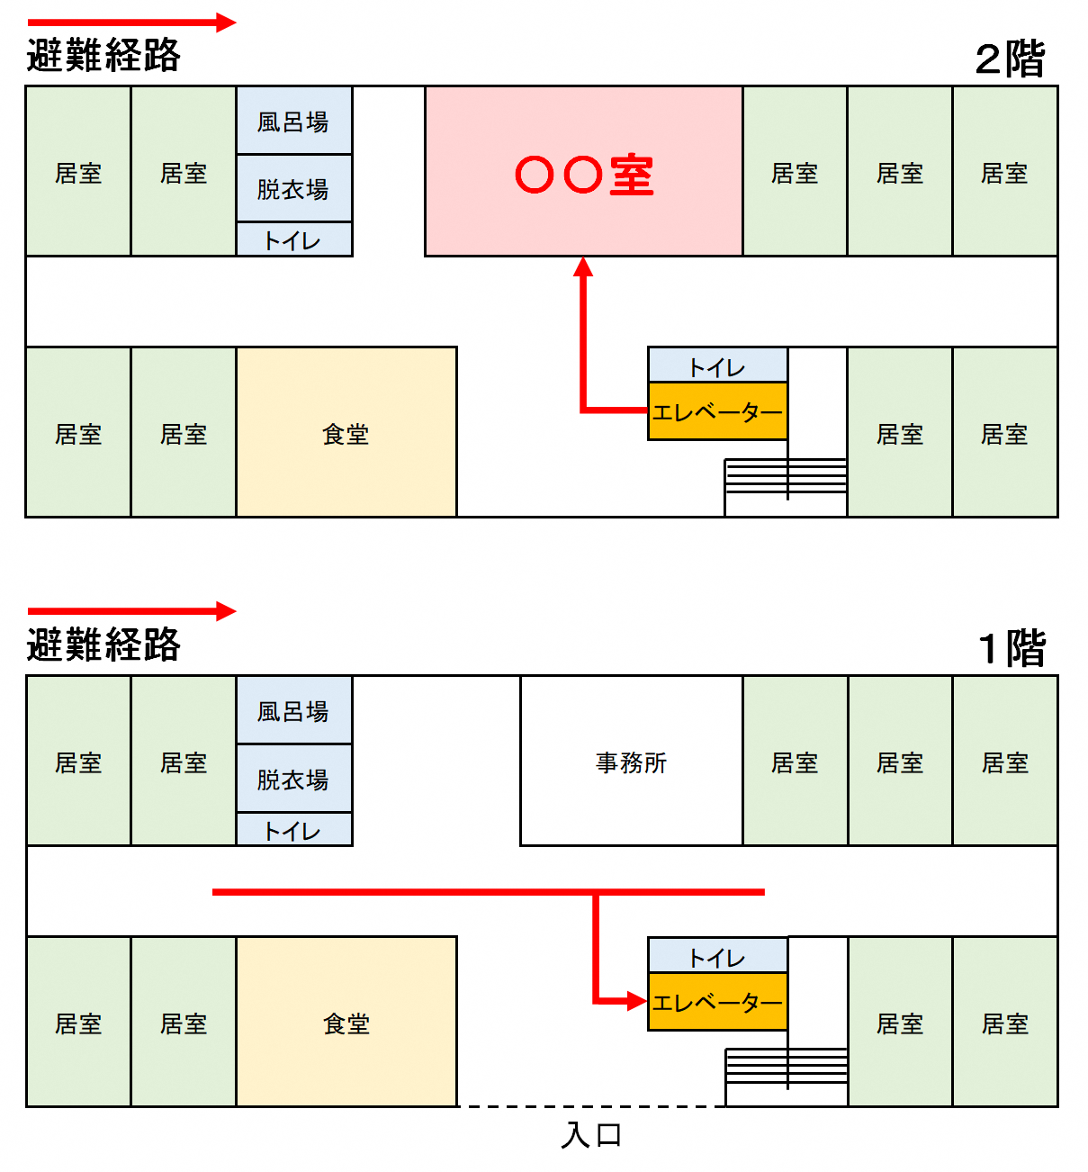

※施設建物内の避難経路図を記載してください。 |  |  |  |  | ※施設建物内の避難経路図を記載してください。
避難先は、避難訓練等により避難できることを確かめ、必要に応じ見直しするものとする。 |  |  |  |  | 避難先は、避難訓練等により避難できることを確かめ、必要に応じ見直しするものとする。

 |  |  | 11 |  |  |  |  | 11

